Análisis2 (2.1)
SPRINT 2.1
Contratos |  | Diagrama de Secuencia

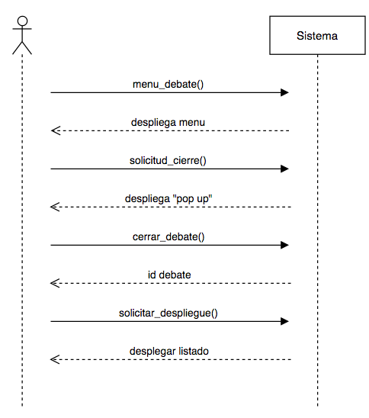
nombre | ingresa_menu(debate_usuario)
responsabilidades | Capturar el debate y el usuario que realiza la acción Solicitar el despliegue del menú del debate (despliega_menu)
tipo | Sistema
referencias cruzadas
notas
excepciones
salida
precondiciones | usuario ingresó al sistema
postcondiciones | (1) se solicitó el despliegue de menú con la información del usuario y el debate

nombre | solicitud_cierre()
responsabilidades | Solicitar el cierre del debate
tipo | Sistema
referencias cruzadas
notas
excepciones
salida
precondiciones | usuario oprimió el botón "Cerrar Debate" del menú del debate el usuario es el creador del debate
postcondiciones | (1) se solicitó el despliegue del "pop up" de confirmación de cierre

nombre | cerrar_debate(debate) | Diagrama de Estados
responsabilidades | cerrar el debate, cambiando el estado de éste.
tipo | Sistema
referencias cruzadas
notas
excepciones
salida
precondiciones | el usuario oprimió "Aceptar" en el pop up
postcondiciones | (1) Se cambió el estado del debate a "Cerrado"

nombre | solicitar_despliegue()
responsabilidades | desplegar el debate en la sección de "debates cerrados"
tipo | Interfaz
referencias cruzadas
notas
excepciones
salida
precondiciones
postcondiciones | (1) se realizó la busqueda de todos los debates con estado "cerrado" (2) se entegó la lista de los debates "cerrados"

Análisis2 (2.2)
SPRINT 2.2
Contratos |  | Diagrama de Secuencia

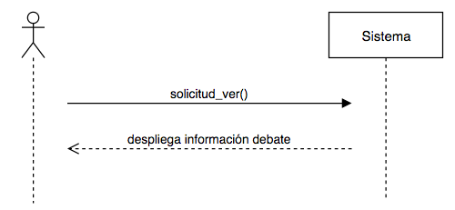
nombre | solicitud_ver()
responsabilidades | Capturar el debate Solicitar el despliegue de la información del debate
tipo | Sistema
referencias cruzadas
notas
excepciones
salida
precondiciones | el usuario ingresó al sistema el debate existe
postcondiciones

